仕切り
1229

L 住宅・土木建築

住宅・土地統計調査は、我が国における住宅及び住宅以外で人が居住する建物に関する実態並びに現住居以外の住宅及び土地の保有状況その他の住宅等に居住している世帯に関する実態を調査し、その現状と推移を全国 及び地域別に明らかにすることにより、住宅・土地関連諸施策の基礎資料を得ることを目的としています。

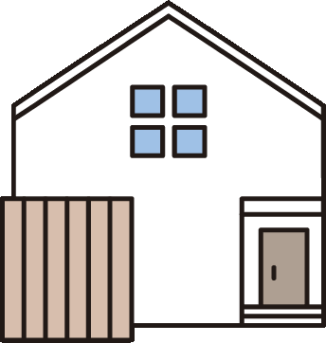

- 118 -
１１４ 構造別新増分家屋の床面積
 |  |  |  |  |  |  |  |  |  | （各年１月１日現在 単位： ㎡）
区分 | 床面積総数 | 木造 | ｺﾝｸﾘｰﾄ ﾌﾞﾛｯｸ造 | 鉄筋 ｺﾝｸﾘｰﾄ造 | 鉄骨造 | 鉄骨鉄筋 ｺﾝｸﾘｰﾄ造 | 軽量 鉄骨造 | その他 | 総棟数
令和５年 | 182,166 | 123,781 | 0 | 25,627 | 17,364 | - | 15,394 | 0 | 1,336
令和６年 | 209,409 | 113,926 | 0 | 57,423 | 22,566 | - | 15,494 | 0 | 1,302
令和７年 | 141,249 | 111,466 | 13 | 5,182 | 11,220 | - | 13,365 | 3 | 1,175
資料：資産税課

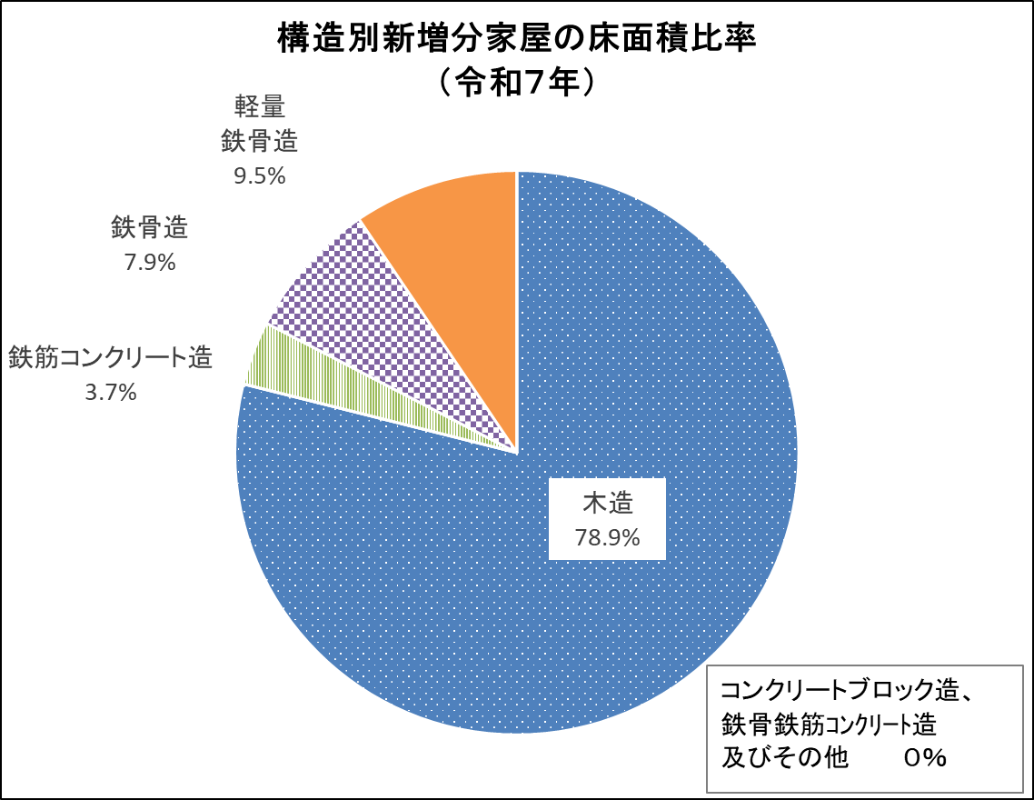

- 119 -
１１５ 宅地の業態地区別面積
 |  |  |  |  |  |  | （各年１月１日現在 単位： ㎡）
区分 | 面積総数 | 商業地区 | 工業地区 | 住宅地区 | 村落地区 | その他
令和５年 | 15,434,646 | 224,499 | 1,022,902 | 12,907,871 | 1,246,715 | 32,659
令和６年 | 15,477,904 | 226,942 | 1,023,237 | 12,947,660 | 1,247,406 | 32,659
令和７年 | 15,515,409 | 227,991 | 1,020,741 | 12,985,923 | 1,248,098 | 32,656
資料：資産税課
（注) １ 地区とは、固定資産税を評価するにあたって、土地利用状況による分類です。
２ この表は、固定資産概要調書により各年1月1日現在のものを表したものであり、免税点未満の
面積及び非課税分の面積は除いてあります。

